상품제안서
제로마크 슈어그립텀블러 600ml | 상품코드: S28189

 |  |  |  |  |  |  | 02-713-8555 | www.synergygift.co.kr
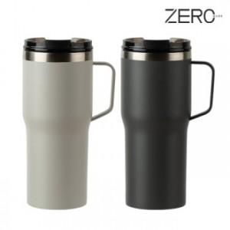

【상세/제작정보】

【인쇄/포장옵션】 | 실크, 레이저, 컬러필름전사 / 포장지포장

【공급단가】 | 수량 | 30~ | 100~ | 300~ | 1,000~ | 3,000~
*VAT별도 | 그레이 | 10,800원 | 10,300원 | 9,800원 | 9,400원 | 9,250원
 | 오프화이트 | 10,800원 | 10,300원 | 9,800원 | 9,400원 | 9,250원

【상품 URL】 | https://www.synergygift.co.kr:443/src/goods_detail.php?gdno=28189

